对账
订单号 | 入住日期 | 离店日期 | 应收 |  |  |  | ，
17780788800 | 2022-06-09 | 2022-06-13 | 2448 | 2448.00 | 2503940 | 0 | ，2503940 | 直连
17829665403 | 2022-06-10 | 2022-06-13 | 129 | 129.00 | 2520034 | 0 | ，2520034 | 直连
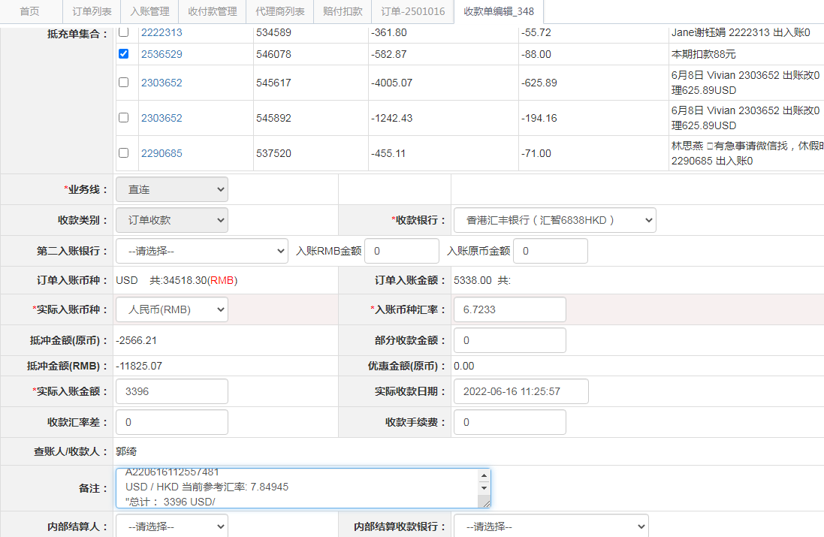
17837926580 | 2022-06-11 | 2022-06-13 | 164 | 164.00 | 2522361 | 0 | ，2522361 | 直连
17838078867 | 2022-06-09 | 2022-06-13 | 168 | 168.00 | 2522447 | 0 | ，2522447 | 直连
17992112812 | 2022-06-12 | 2022-06-13 | 96 | 96.00 | 2563452 | 0 | ，2563452 | 直连
18087983881 | 2022-06-12 | 2022-06-13 | 173 | 173.00 | 2584697 | 0 | ，2584697 | 直连
18091853386 | 2022-06-12 | 2022-06-13 | 177 | 177.00 | 2585563 | 0 | ，2585563 | 直连
18091859207 | 2022-06-12 | 2022-06-13 | 39 | 39.00 | 2585566 | 0 | ，2585566 | 直连
18091881376 | 2022-06-11 | 2022-06-13 | 271 | 271.00 | 2585579 | 0 | ，2585579 | 直连
18093968957 | 2022-06-12 | 2022-06-13 | 62 | 62.00 | 2586435 | 0 | ，2586435 | 直连
18097895133 | 2022-06-12 | 2022-06-13 | 44 | 44.00 | 2586955 | 0 | ，2586955 | 直连
18098508928 | 2022-06-12 | 2022-06-13 | 26 | 26.00 | 2587138 | 0 | ，2587138 | 直连
18098921998 | 2022-06-12 | 2022-06-13 | 95 | 95.00 | 2587314 | 0 | ，2587314 | 直连
18102932192 | 2022-06-12 | 2022-06-13 | 205 | 205.00 | 2587747 | 0 | ，2587747 | 直连
17113176556 | 2022-05-25 | 2022-05-27 | -285 | #N/A | 2371415 | #N/A | ，2371415 | #N/A | 本期扣款285
17829790521 | 2022-05-02 | 2022-05-03 | -244 | #N/A | 2520071 | #N/A | ，2520071 | #N/A | 本期扣款244元
17885672075 | 2022-05-03 | 2022-05-04 | -23 | #N/A | 2535551 | #N/A | ，2535551 | #N/A | 本期扣款23元
17890232617 | 2022-05-05 | 2022-05-06 | -88 | #N/A | 2536529 | #N/A | ，2536529 | #N/A | 本期扣款88元
17771799788 | 2022-05-20 | 2022-05-27 | -61 | #N/A | 2501016 | #N/A | ，2501016 | #N/A | 本期扣款61元

 |  |  | 3396

A220616112557481
USD / HKD 当前参考汇率: 7.84945
总计： 3396 USD/ 26656.73 HKD

